Лист1
К заявку №______

№ | Наименование детали (Англ.) | Наименование детали (Рус.) | Единица измерения | Кол-во | Номер детали (или артикул) производителя | Спецификация, марка и/или модель | Полная техническая характеристика | Производитель, бренд (указать обязательный или рекомендованный) | Из какого материала изготовлен | Где используется (участок, агрегат, оборудование и др.) | Краткое описание и цель использования | Фото бирки (шильдика) | Фото (общий вид)
1 | 2 | 3 | 4 | 5 | 6 | 7 | 8 | 9 | 11 | 12 | 13 | 14 | 15
1 |  | Импульсный блок питания 10 А 220В/24В | шт | 6.00 |  | Импульсный блок питания 10 А 220В/24В | Диапазон номинальных напряжений на входе 100 В AC ... 240 В AC Диапазон входных напряжений 85 В AC ... 264 В AC 90 В DC ... 350 В DC Диапазон входных напряжений AC 85 В AC ... 264 В AC Диапазон входных напряжений постоянного тока 90 В DC ... 350 В DC Тип напряжения питания AC/DC КПД > 91 % Номинальное напряжение 24 В DC ±1 % Диапазон настройки выходного напряжения (USet) 22,5 В DC ... 28,5 В DC Номинальный ток на выходе (IN) 10 A (до 60 °C) | phoenix contact-рекомендованный |  |  |  |  | 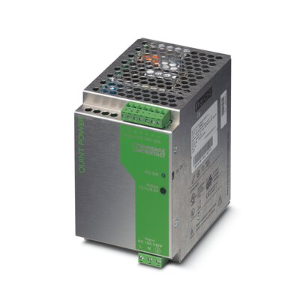
2 |  | Импульсный блок питания 10 А 380В/24В | шт | 4.00 |  | Импульсный блок питания 10 А 380В/24В | Диапазон номинальных напряжений на входе 3x 400 В AC ... 500 В AC Диапазон входных напряжений 3x 320 В AC ... 575 В AC (для всех трех фаз) 450 В DC ... 800 В DC Диапазон входных напряжений AC 3x 320 В AC ... 575 В AC (для всех трех фаз) Диапазон входных напряжений постоянного тока 450 В DC ... 800 В DC Тип напряжения питания AC/DC КПД > 90 % Номинальное напряжение 24 В DC ±1 % Диапазон настройки выходного напряжения (USet) 22,5 В ... 28,5 В Номинальный ток на выходе (IN) 10 A (до 60 °C) | phoenix contact-рекомендованный |  |  |  |  | 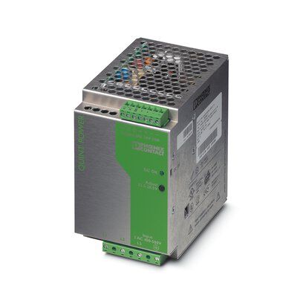
4 |  | Импульсный блок питания 5 А 220В/24В | шт | 4.00 |  | Импульсный блок питания 5 А 220В/24В | Диапазон номинальных напряжений на входе 100 В AC ... 240 В AC Диапазон входных напряжений 85 В AC ... 264 В AC 90 В DC ... 350 В DC Диапазон входных напряжений AC 85 В AC ... 264 В AC Диапазон входных напряжений постоянного тока 90 В DC ... 350 В DC Тип напряжения питания AC/DC КПД > 89 % Номинальное напряжение 24 В DC ±1 % Диапазон настройки выходного напряжения (USet) 22,5 В DC ... 28,5 В DC Номинальный ток на выходе (IN) 5 A (до 60 °C) | phoenix contact-рекомендованный |  |  |  |  | 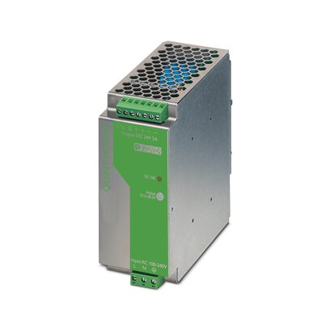
5 |  | Импульсный блок питания 20 А 220В/24В | шт | 2.00 |  | Импульсный блок питания 20 А 220В/24В | Диапазон номинальных напряжений на входе 100 В AC ... 240 В AC Диапазон входных напряжений 85 В AC ... 264 В AC 90 В DC ... 350 В DC Диапазон входных напряжений AC 85 В AC ... 264 В AC Диапазон входных напряжений постоянного тока 90 В DC ... 350 В DC Тип напряжения питания AC/DC КПД > 92 % Номинальное напряжение 24 В DC ±1 % Диапазон настройки выходного напряжения (USet) 22,5 В DC ... 28,5 В DC Номинальный ток на выходе (IN) 20 A (до 60 °C) | phoenix contact-рекомендованный |  |  |  |  | 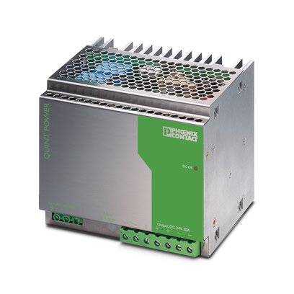
6 |  | Импульсный блок питания 40 А 220В/24В | шт | 2.00 |  |  | Диапазон номинальных напряжений на входе 110 В AC ... 240 В AC Диапазон входных напряжений 85 В AC ... 264 В AC (Ухудшение характеристик при напряжении < 100 В AC: 2,5 %/В) 90 В DC ... 350 В DC (Изменение хар-к < 110 В DC: 2,5 %/В) Диапазон входных напряжений AC 85 В AC ... 264 В AC (Ухудшение характеристик при напряжении < 100 В AC: 2,5 %/В) Диапазон входных напряжений постоянного тока 90 В DC ... 350 В DC (Изменение хар-к < 110 В DC: 2,5 %/В) Тип напряжения питания AC/DC КПД > 92 % (при 230 В AC и номинальных значениях) Номинальное напряжение 24 В DC ±1 % Диапазон настройки выходного напряжения (USet) 22,5 В DC ... 28,5 В DC (> 24 В DC, ограничение по постоянной мощности) Номинальный ток на выходе (IN) 40 A (-25 °C ... 60 °C) | phoenix contact-рекомендованный |  |  |  |  | 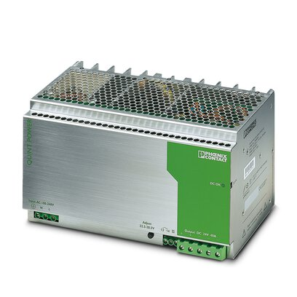

Руководитель | _______________________ | _________
 | Ф.И.О. | подпись

Руководитель

